Hoja1
 | Autoclaves
 | Descripción | Referencia | Cantidad |  | Precio Unitario | Precio Total
 | Breaker CHINT dos polos. | 1A o 2A | 1 |  | $ 20,000 | $ 20,000
 |  | 16A. | 1 |  | $ 20,000 | $ 20,000
 | Rele 220VAC 11 pines con base. | Relpol | 1 |  | $ 54,000 | $ 54,000
 | Microswitch pequeño - Pivote largo roscado (para panel). | M3C | 1 | 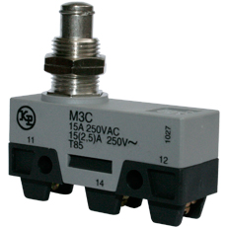 | $ 26,000 | $ 26,000
 | Pulsador plastico emergencia saliente, cabeza Ø40mm. | S2ER-E3RB | 1 | 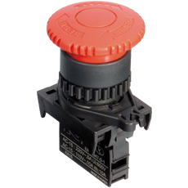 | $ 15,700 | $ 15,700
 | Interruptor de balancín 1 polo 27.9x13.5mm ON-OFF | 27135 / RL1-611 | 1 | 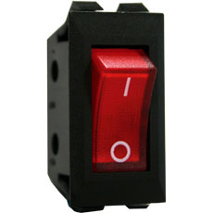 | $ 3,500 | $ 3,500
 | Rele de estado solido | HF 4-32VDC---25A-240VAC. | 1 |  | $ 45,000 | $ 45,000
 | Base para rele de estado solido | Para montaje en riel | 1 |  | $ 14,000 | $ 14,000
 | Clavija industrial de seguridad 1/4 de giro 20A NEMA | L14-20P | 1 |  | $ 25,000 | $ 25,000
 | Toma industrial de seguridad 1/4 de giro 20A NEMA | L14-20R | 1 |  | $ 28,000 | $ 28,000
 | Termostato | 50-300°C | 1 |  | $ 30,000 | $ 30,000
 |  |  |  |  | $ 281,200 | $ 281,200

Ingenieros | Faiver H. Trujillo G | Juan David Piñeros E | 2014- Abr-15

